AC테스트결과
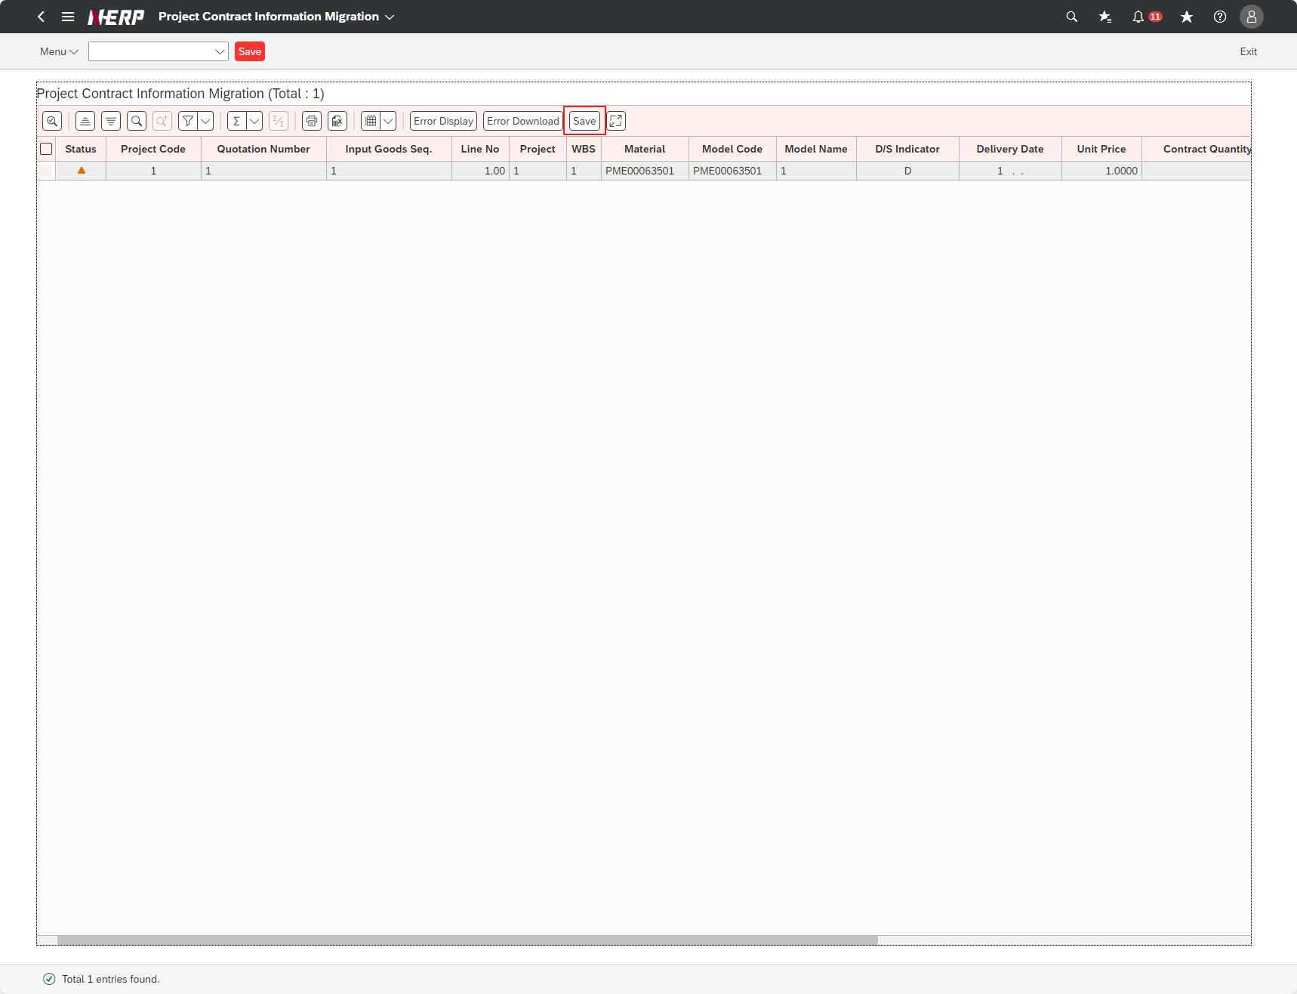
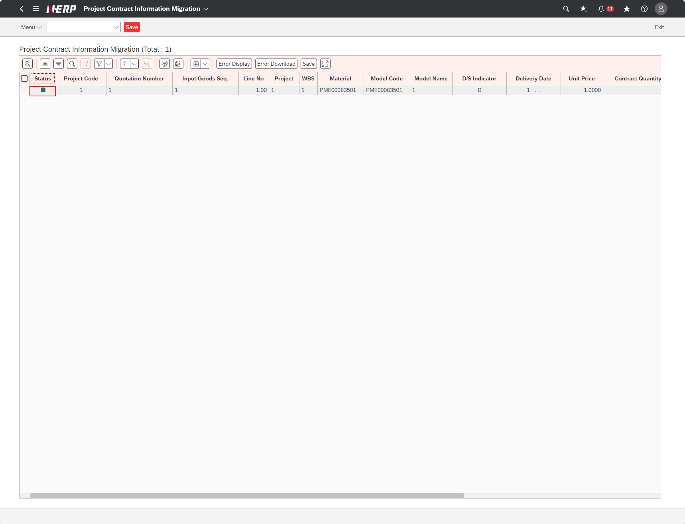
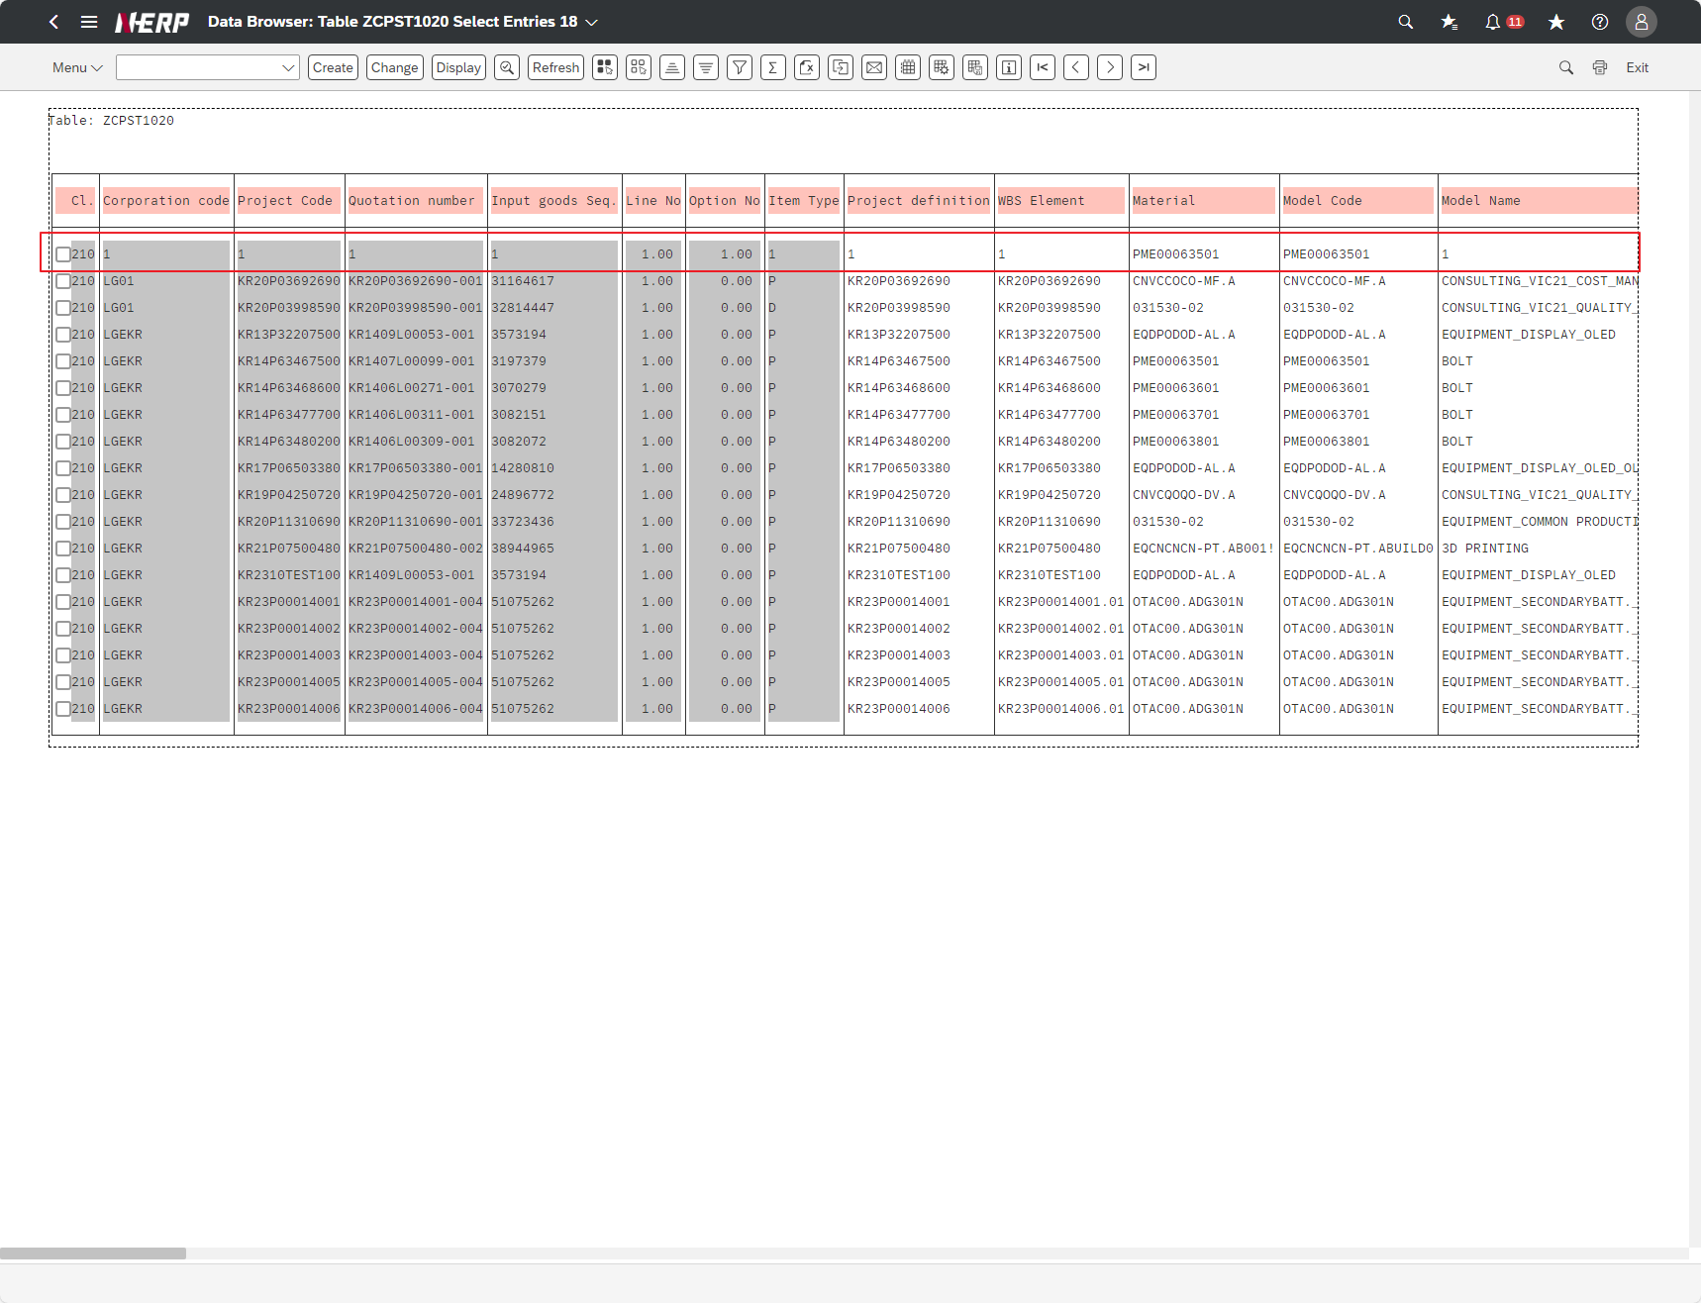
※ 테스트 환경 : N-ERP 품질(S4D) 환경 Client 210(WEBGUI) - Chrome

■ T-Code : ZCPSR1575 PS-프로젝트 계약 정보 Upload.
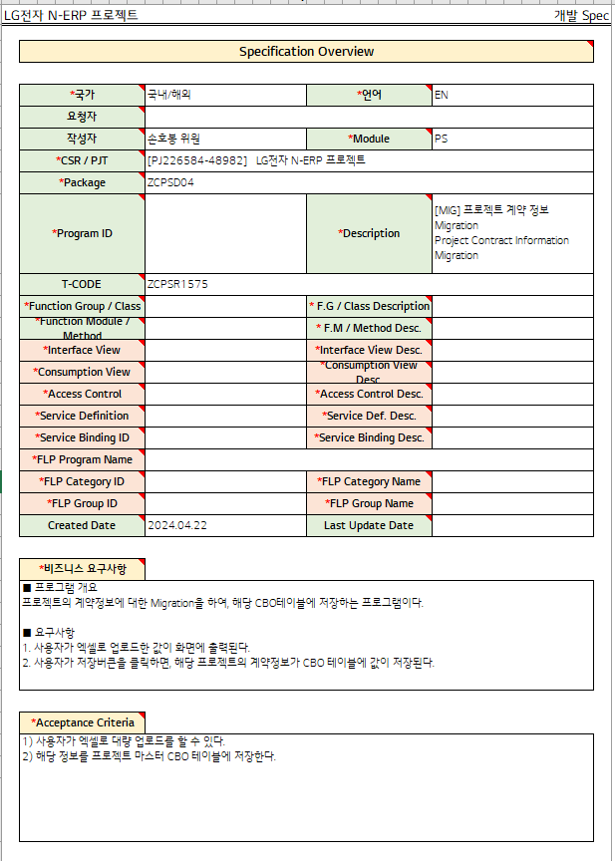

3자 테스트 전
3자 테스트 후
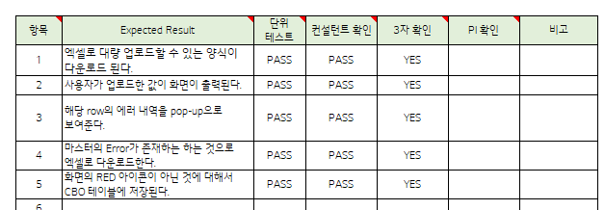

테스트 목록
항목 | Test Case | Expected Result | 단위 테스트 | 컨설턴트 확인 | 3자 확인 | PI 확인 | 비고
1 | The user clicks the Excel upload template button. | A form for bulk upload to Excel is downloaded. | Pass | Pass | Yes
2 | The user fills out the upload form in Excel and executes it. | The values uploaded by the user are displayed on the screen. | Pass | Pass | Yes
3 | "After the user selects that the value of the field STATUS is ""RED"", Click the "Error Display" button." | The error details of the row are displayed in a pop-up. | Pass | Pass | Yes
4 | The user clicks the button “Error Download”. | If there is an error in the master, download it to Excel. | Pass | Pass | Yes
5 | The user clicks the button “Save”. | Items that are not RED icons on the screen are stored in the CBO table. | Pass | Pass | Yes

Case 1 : 주요점검항목 Sheet 내용 확인하였는가? | The user clicks the Excel upload template button.
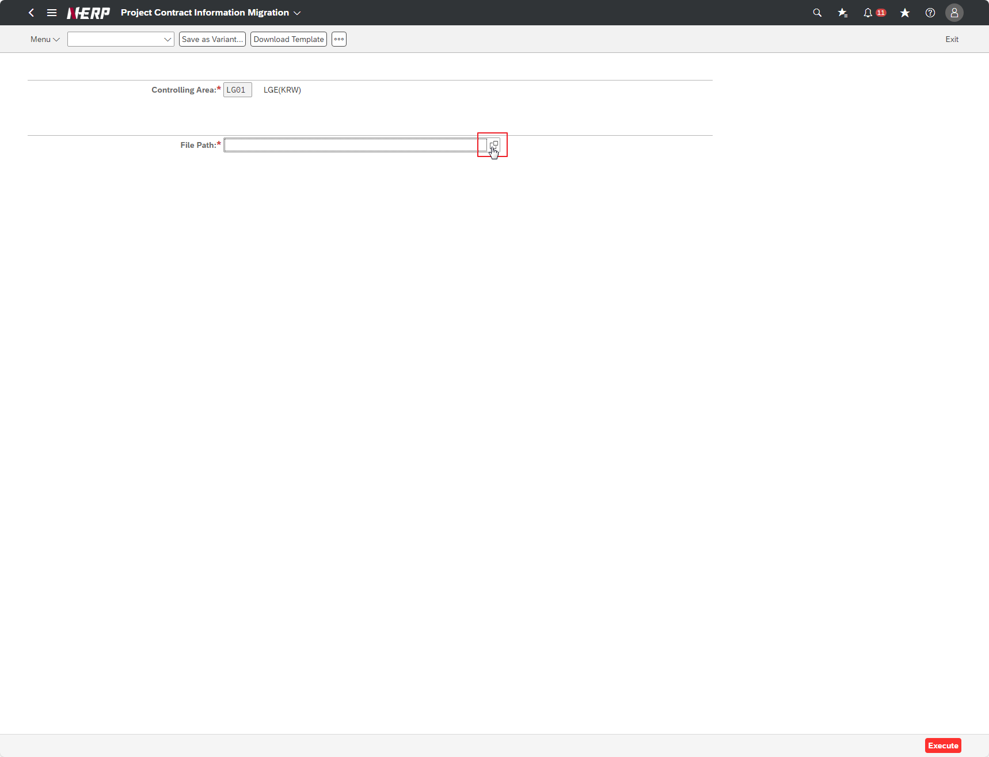

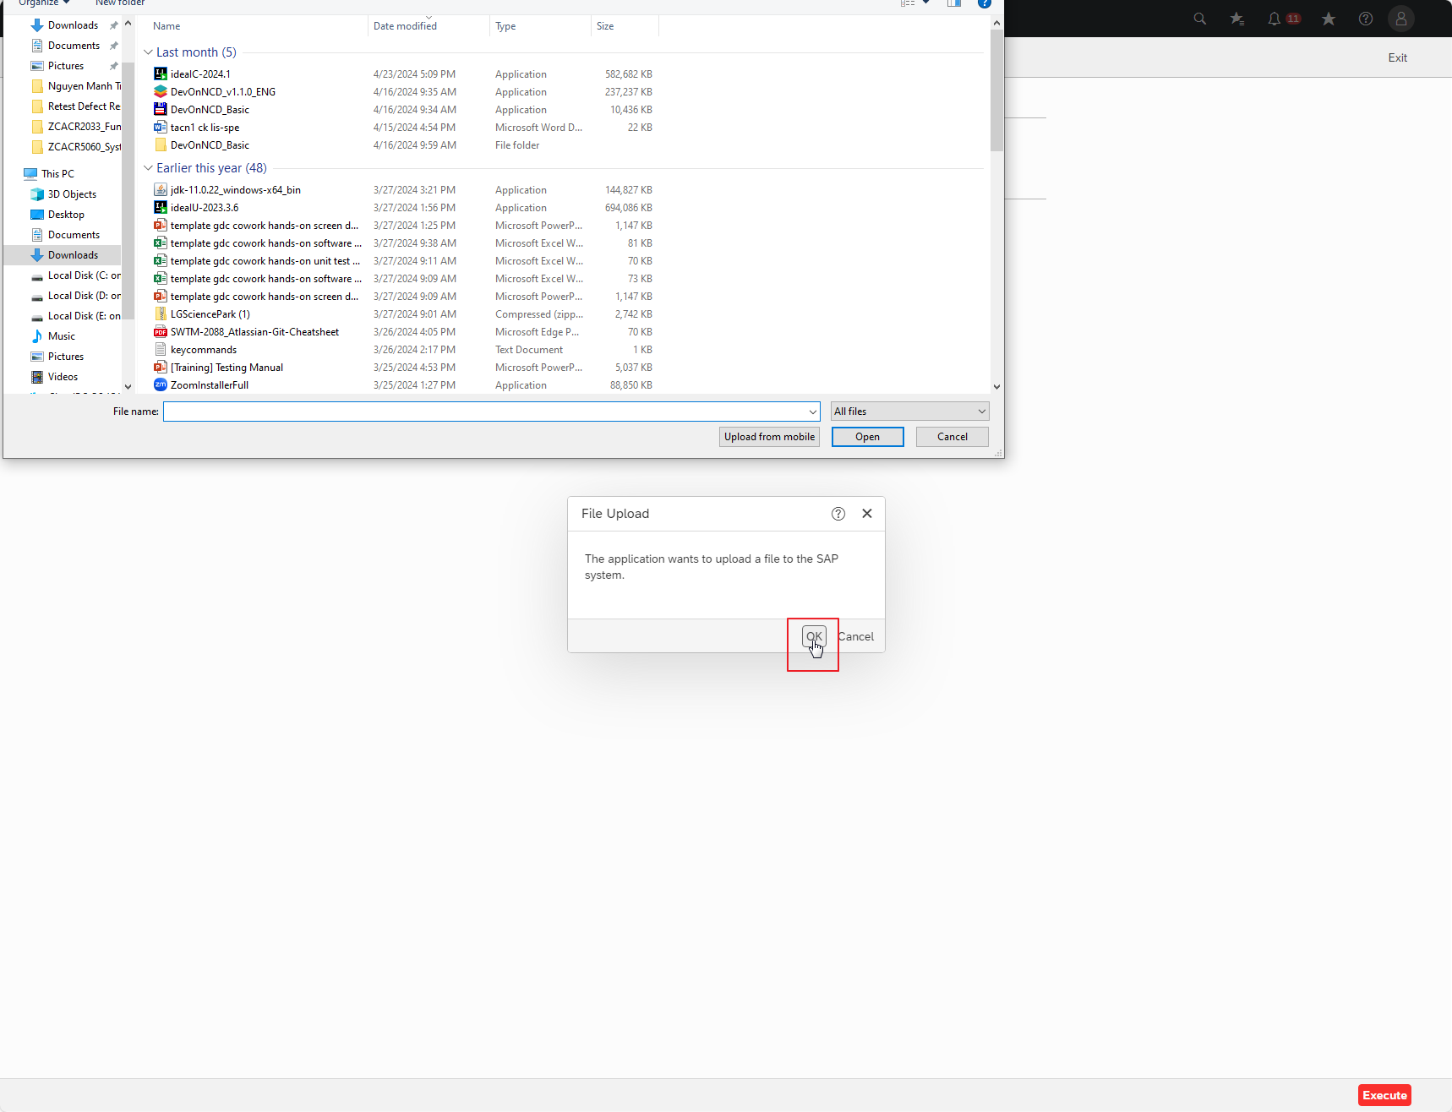

Case 2: | The user fills out the upload form in Excel and executes it.
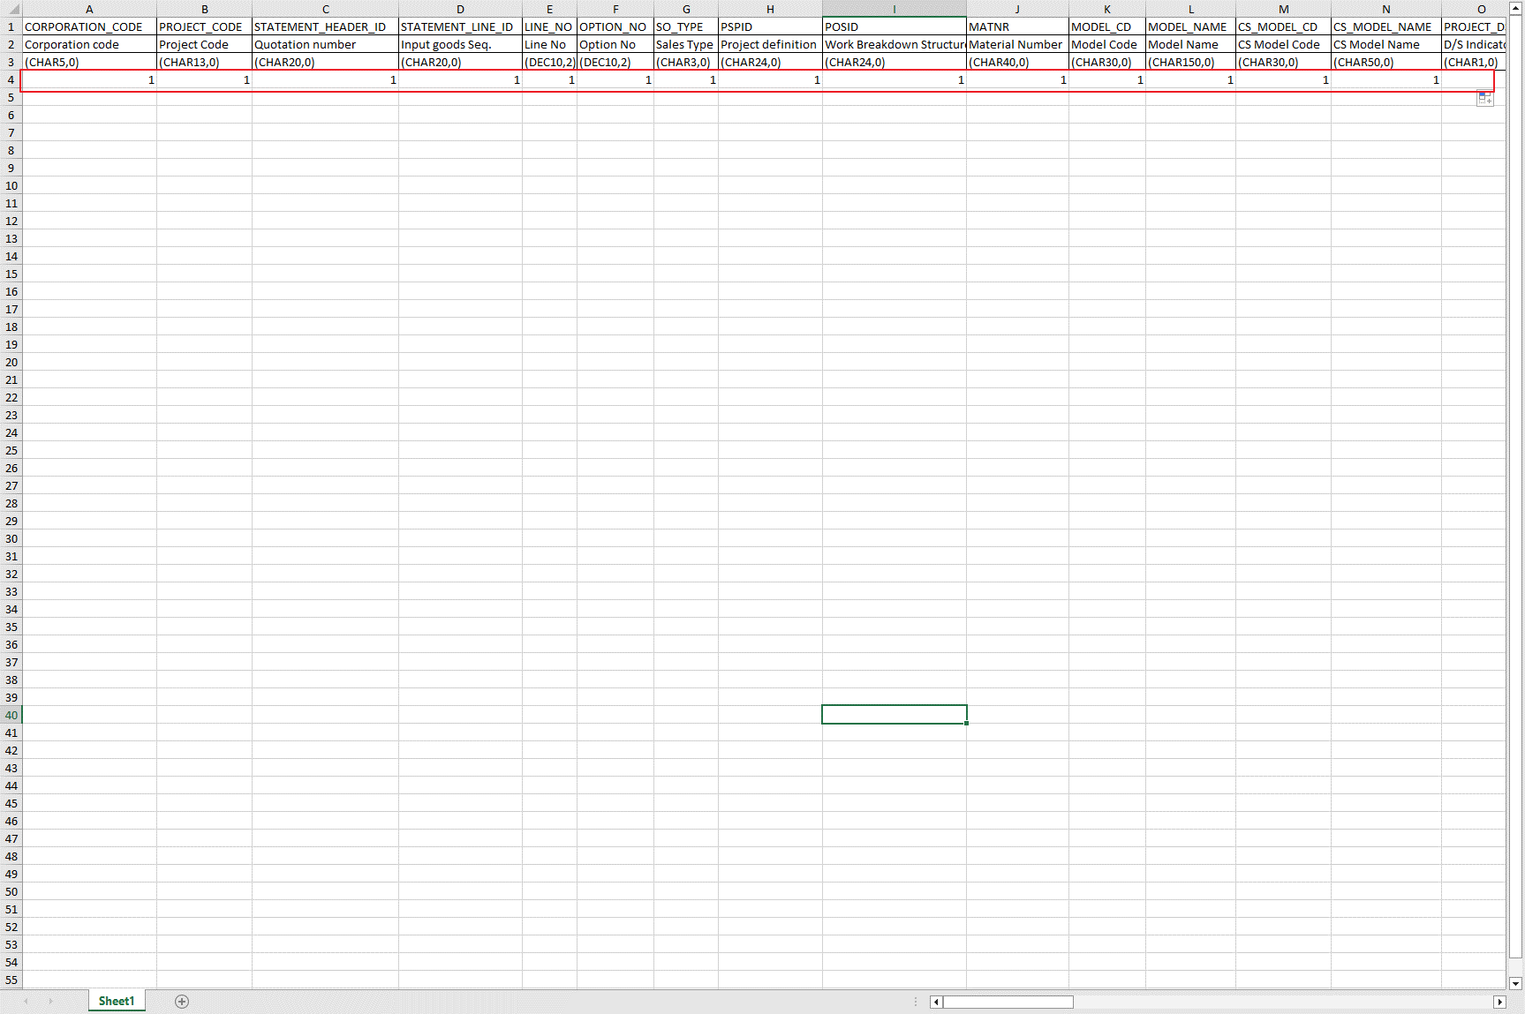

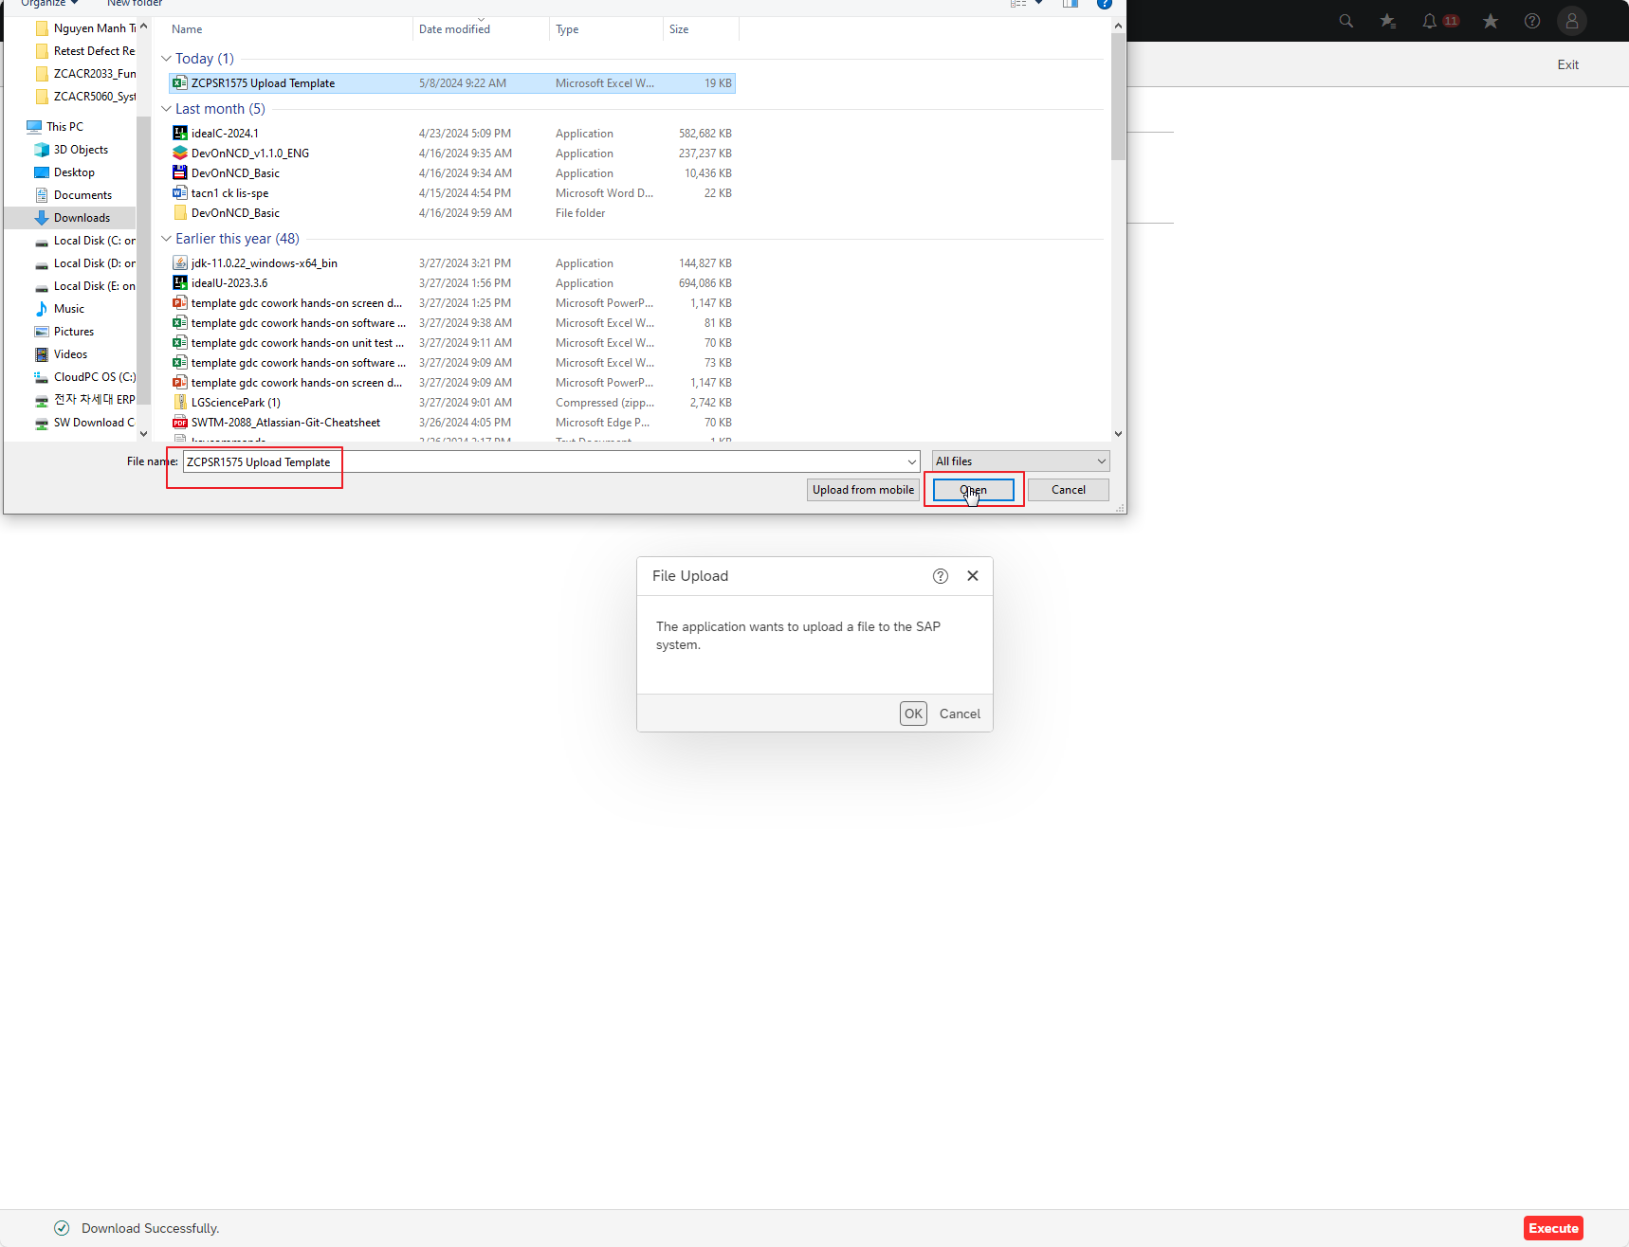

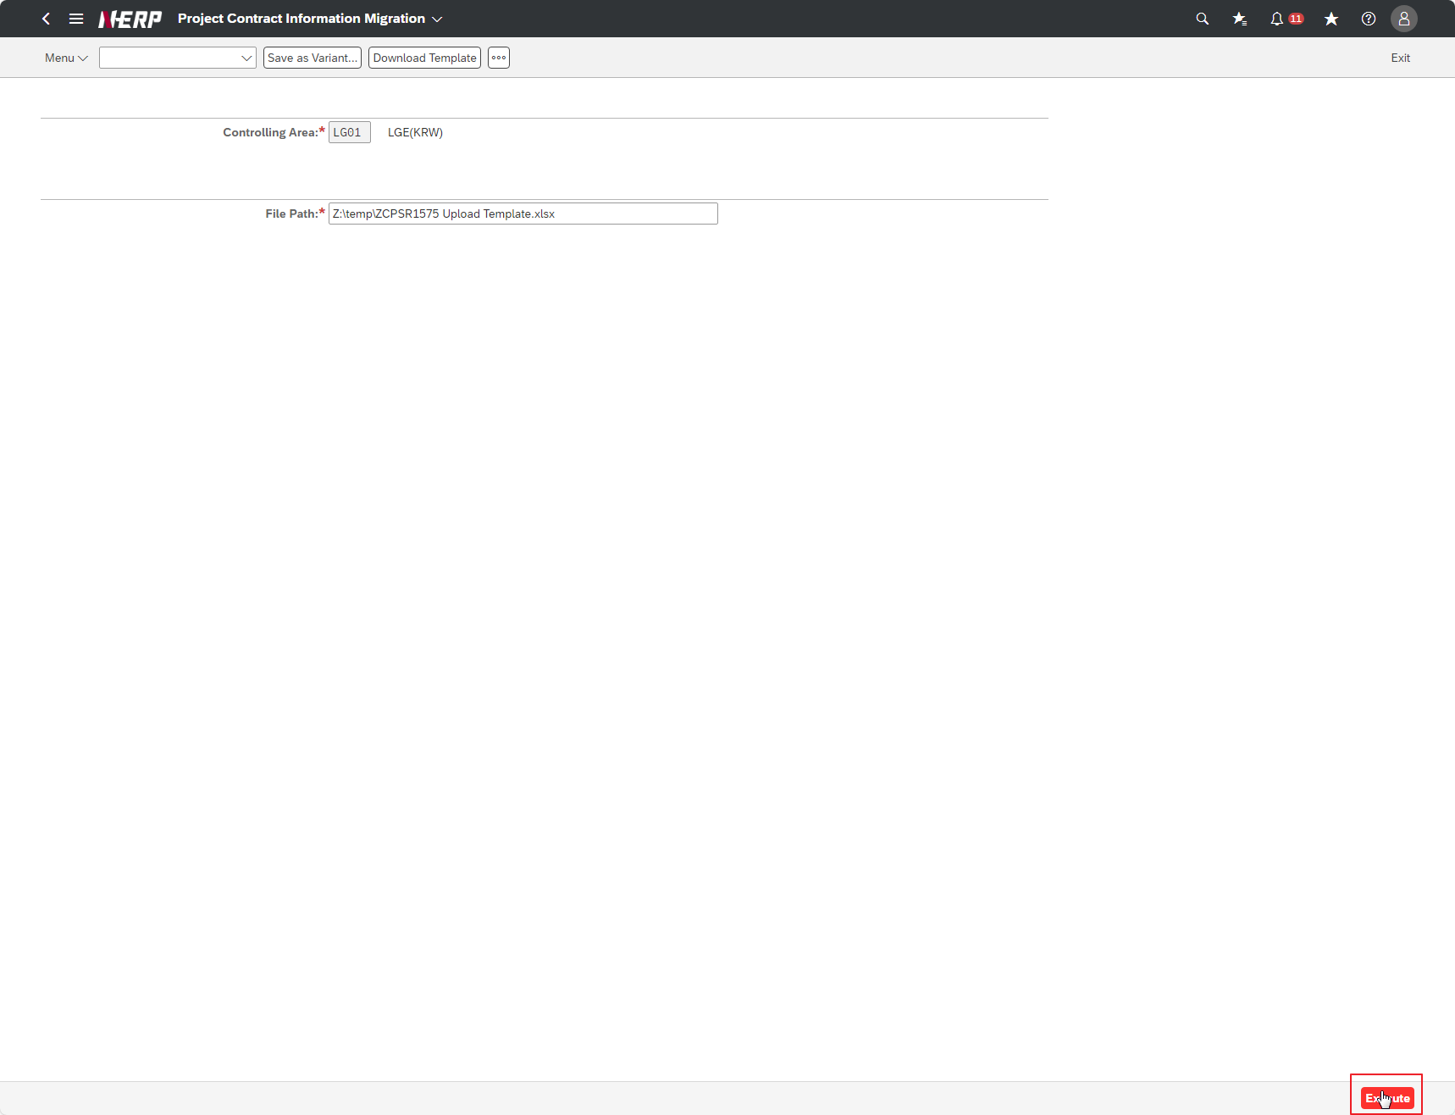

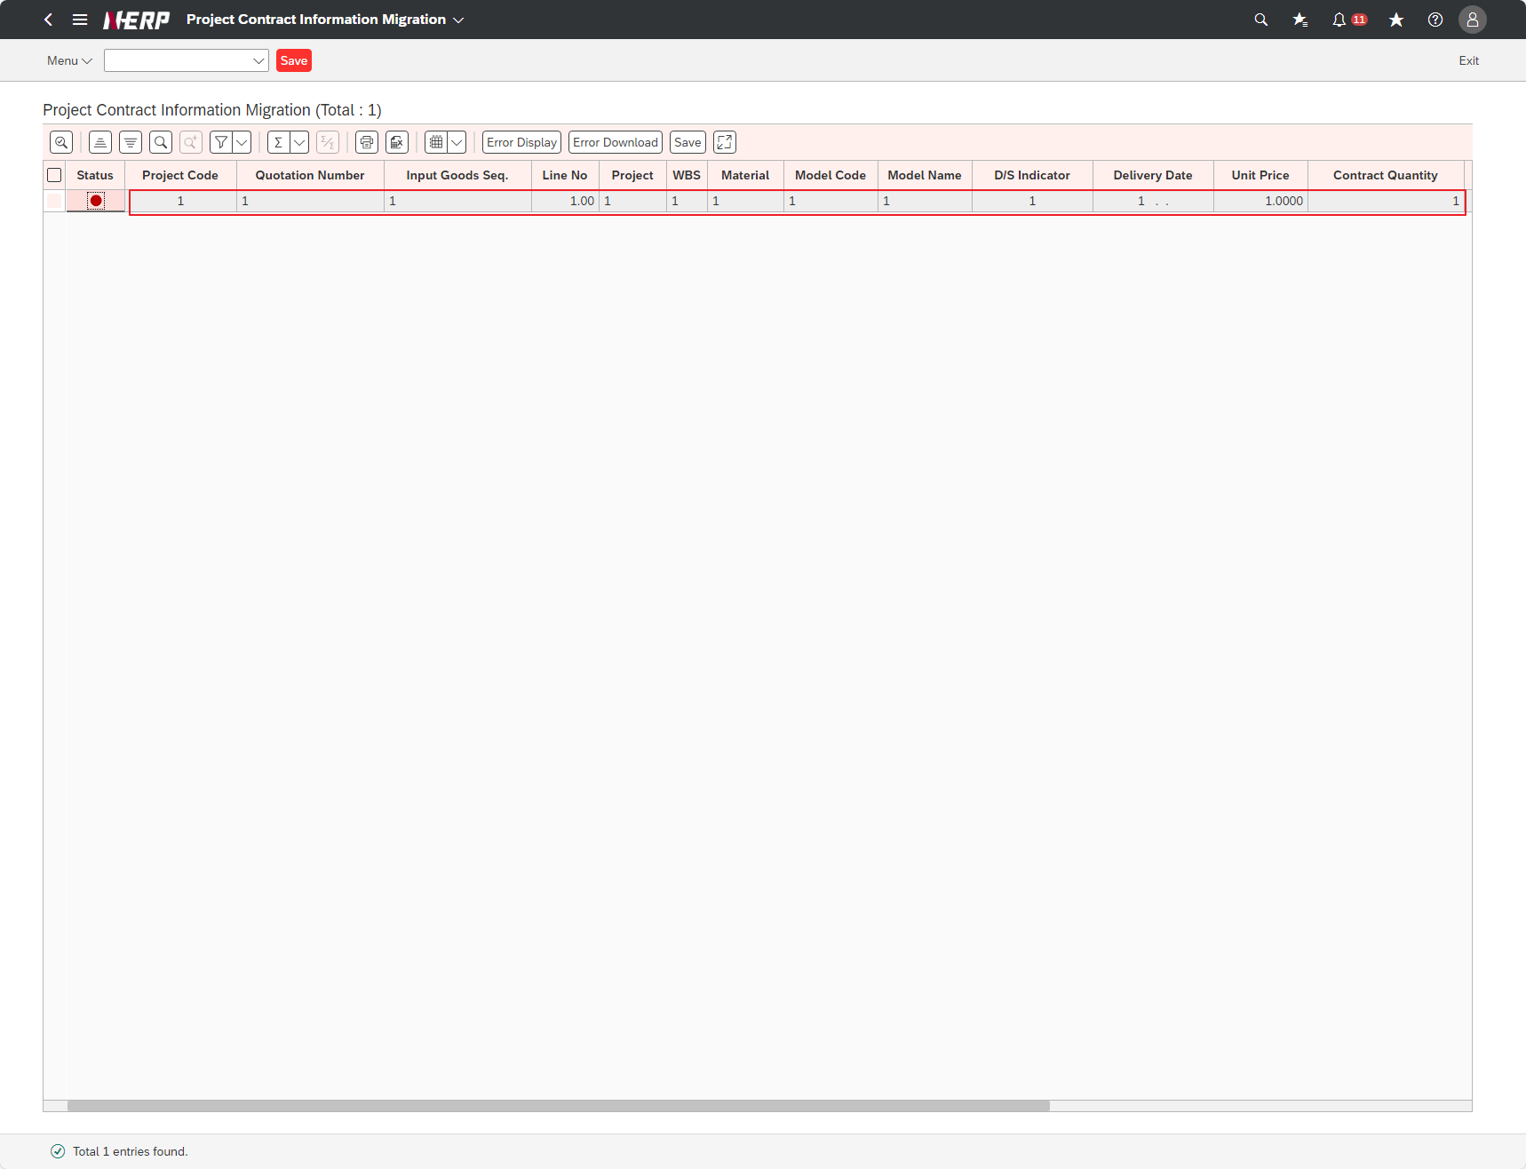

Case 3: | After the user selects that the value of the field STATUS is"RED",Click the Error Display" button."

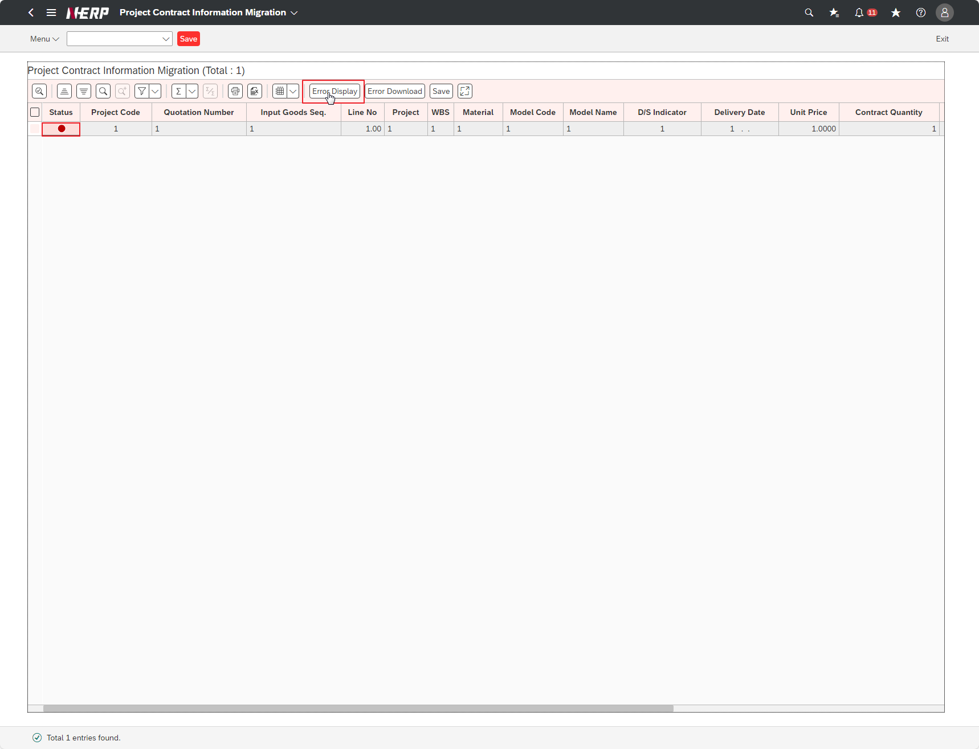

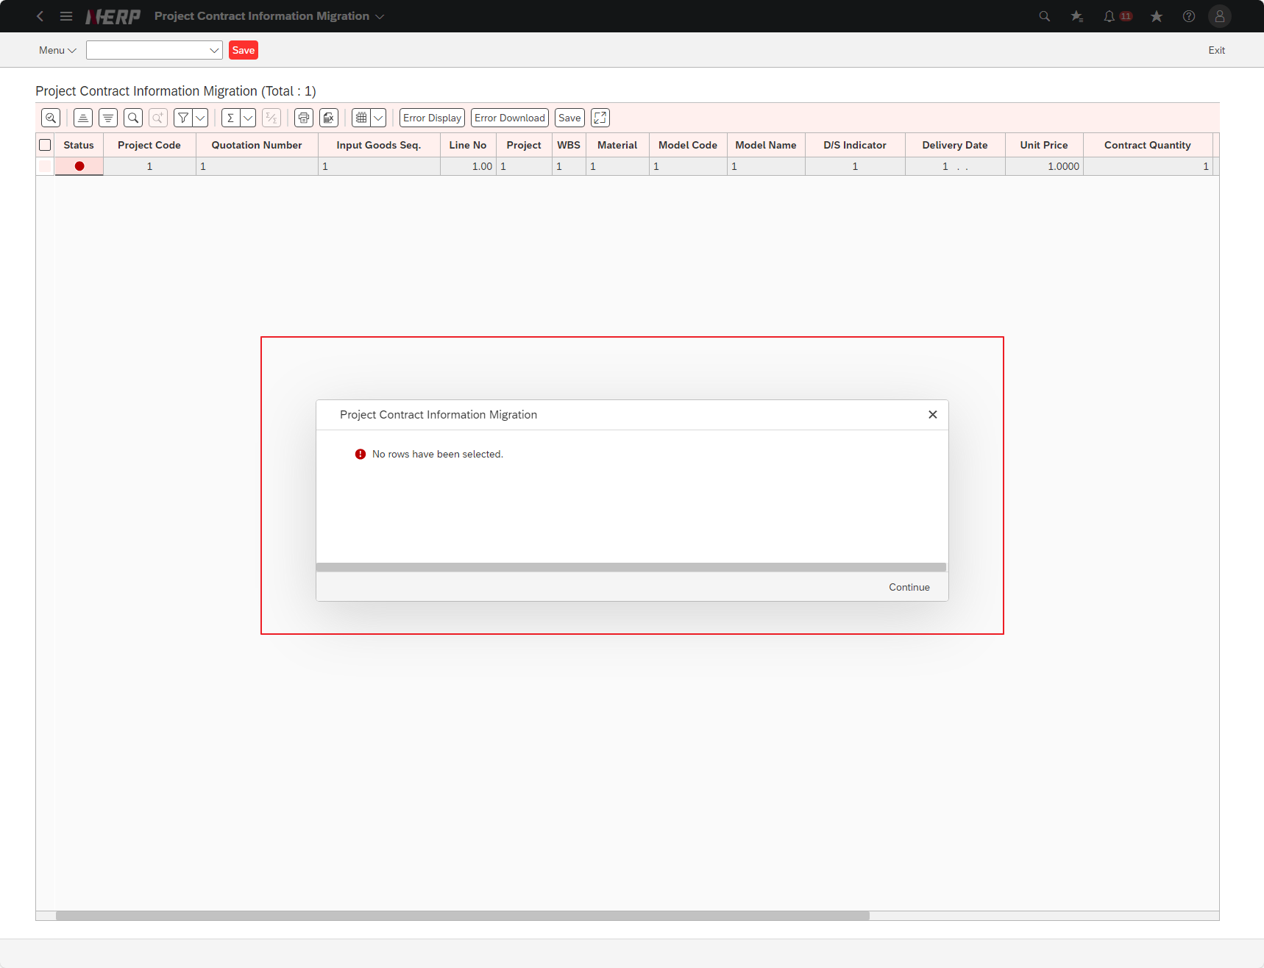

Case 4: | The user clicks the button “Error Download”.
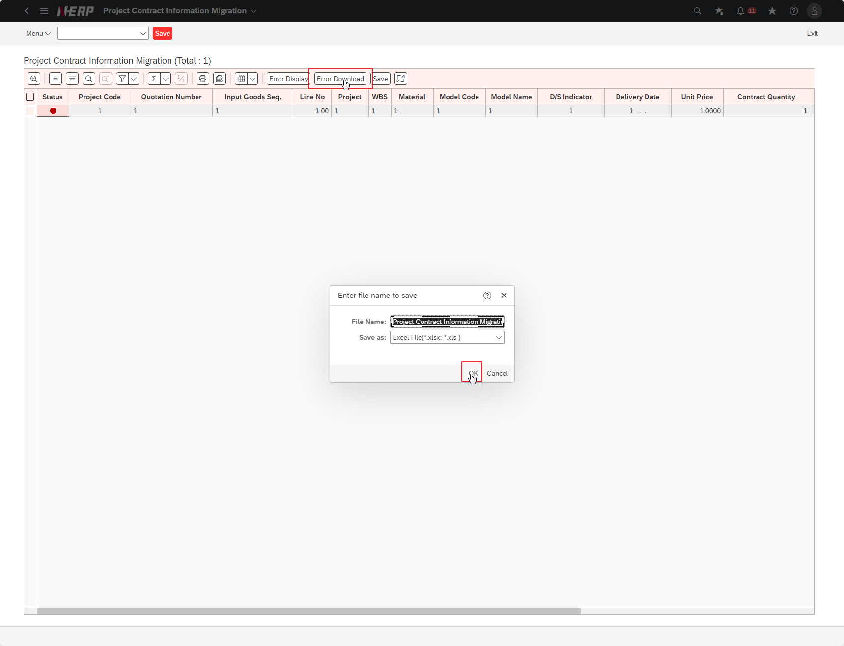



Case 5: | The user clicks the button “Save”.

